标签
血条相关备注
<Show HP Gauge> | 显示血条 | 敌人
<Hide HP Gauge> | 隐藏血条 | 敌人
<Battle UI Offset：+ x，+ y> <Battle UI Offset：-x，-y> <Battle UI Offset X：+ x> <Battle UI Offset X：-x> <Battle UI Offset Y：+ y> <Battle UI Offset Y：-y> | 角色和敌人，头部上方血条和状态图标的偏移量 | 角色、敌人

动画相关备注
<Slip Animation: x> | 在用户再生HP、MP或TP的阶段，只要用户还活着并且可见，就可以播放动画。 | 角色、职业、武器、护甲、敌人、状态
<Cast Animation: x> | 在技能开始时播放战斗动画。（吟唱动画？）x:动画id | 技能
<Attack Animation: x> | 为敌人提供攻击动画，以进行基本攻击。 | 敌人
<Under> | 如果在动画名称中找到此标签，则动画将在战斗中出现在 battlers 下层。 ·此效果仅适用于战斗场景中的战士。 ·Under效果不适用于状态窗口肖像。 ·Under效果不适用于弹道动画。 | 动画-名称标签

战斗背景相关备注
<Region x Battleback1: filename> <Region x Battleback2: filename> | 如果玩家站在“ x”区域上进入战斗，则将使用“filename”战斗背景（不要填扩展名） | 地图

战斗指令相关备注
<Seal Attack> <Seal Guard> <Seal Item> | 禁止使用特定的战斗指令（攻击、防御、道具） | 角色、职业、武器、护甲、敌人、状态
<Battle Commands> Attack Skills SType: x SType: name All Skills Skill: x Skill: name Guard Item Party Escape Auto Battle Combat Log Talk Weapon Swap </Battle Commands> | 修改战斗中该职业的角色，其指令窗口中显示的指令。 Attack： 基本的攻击指令 Skills： 显示角色可用的所有技能类型 SType: x 添加特定的技能类型（x：技能类型ID） SType: name 添加特定的技能类型（name：技能类型名称） All Skills 将所有可用的战斗技能添加为个人动作。 Skill: x 技能名称（x：技能ID） Skill: name 技能名称（name：技能名称） Guard 防御 Item 物品 Party 整队 Escape 逃跑 Auto Battle 自动战斗 Combat Log 战斗日志 Talk 对话 Weapon Swap 切换武器 | 职业 | <Battle Commands> Attack Skill: Heal Skills Guard Item Escape </Battle Commands>
<Command Text: x> | 修改显示的技能名称 x：技能名称文字 | 技能
<Command Icon: x> | 修改显示的技能图标 x：为图标ID | 技能
<Command Require Learn> | 通过角色是否学习了技能，来确定战斗命令是否可见 学习技能是一项要求。通过特性获得技能并不算学习技能。 | 技能 | 例如：【防御】技能 不是所有人都能用，需要学习或装备盾
<Command Require Access> | 通过角色是否有权获得技能，来确定战斗命令是否可见。 获得技能可以通过学习技能或通过特性对象暂时获得技能。 | 技能
<Command Show Switch: x> <Command Show All Switches: x,x,x> <Command Show Any Switches: x,x,x> | 确定战斗命令是否可见（通过开关）。 x为开关ID。 All：默认隐藏。直到所有开关打开，才会被显示。 Any：默认隐藏。当某一个开关打开，会显示。 | 技能
<Command Hide Switch: x> <Command Hide All Switches: x,x,x> <Command Hide Any Switches: x,x,x> | 确定战斗命令是否可见（通过开关）。 x为开关ID。 All：默认显示。直到所有开关打开，才会被隐藏。 Any：默认显示。当某一个开关打开，会隐藏。 | 技能
<Battle Portrait: filename> | 与“纵向（Portrait）”战斗布局一起使用。将角色肖像设置为文件名。 | 角色
<Battle Portrait Offset: +x, +y> <Battle Portrait Offset: -x, -y> <Battle Portrait Offset X: +x> <Battle Portrait Offset X: -x> <Battle Portrait Offset Y: +y> <Battle Portrait Offset Y: -y> | 战斗肖像偏移量 与“纵向（Portrait）”和“边界（Border）”战斗布局一起使用。 <Battle Portrait Offset Y: -100> | 角色
<Help Description> text text </Help Description> | 为‘状态’角色命令下显示的状态，分配帮助描述。 text：希望在帮助窗口中显示的文本。 为了与其他插件兼容，最好使用一行。 -在帮助描述中插入%1，以显示任何原本会显示为状态显示的数据，如吸收屏障计数。 这被用作Battle Core与State Tooltips的通用state描述标签 | 状态
<In-Battle Status Description> text text </In-Battle Status Description> | 为‘状态’角色命令下显示的状态，分配帮助描述。 text：希望在帮助窗口中显示的文本。 为了与其他插件兼容，最好使用一行。 -在帮助描述中插入%1，以显示任何原本会显示为状态显示的数据，如吸收屏障计数。 此处使用的标签，将不用于State Tooltips 如果同一个状态中，既有 <Help Description> 又有 <In-Battle Status Description>， 那么在In Battle state窗口中优先使用此注释标签。 | 状态
<Exclude From Status Listing> <Exclude From Status List> | 不在状态列表中显示状态。 | 状态
<JS Command Visible> code code visible = code; </JS Command Visible> | 确定基于技能的战斗命令是可见还是隐藏。 visible变量是最终确定变量的返回变量 可用参数：user、skill | 技能

目标相关标签
<Always Hit> <Always Hit Rate: x%> | 使动作始终命中或始终具有准确的命中率标记的x％。 -将“x”替换为代表命中率的数字值。 | 技能、物品
<Repeat Hits: x> | 重复命中。x：次数 | 技能、物品
<Target: x Random Any> | 使技能在使用时随机选择x个目标。x：目标数。既可以是角色，也可以是敌人。 | 技能、物品
<Target: x Random Enemies> | 随机x个敌人。 | 技能、物品
<Target: x Random Allies> | 随机x个盟友。 | 技能、物品
<Target: All Allies But User> | 除使用者外的所有盟友。 | 技能、物品
<Target: Ally or Enemy> | 允许玩家使用该技能/物品瞄准盟友或敌人。 不能选择已死去的队员。 目标选择将首先放在盟友身上。 被敌人使用时被忽略，将被视为盟友范围。 自动战斗角色使用时也将被视为盟友范围。 | 技能、物品
<Target: Enemy or Ally> | 允许玩家使用该技能/物品瞄准敌人或盟友。 不能选择已死去的队员。 目标选择将首先放在敌人身上。 被敌人使用时被忽略，将被视为敌人范围。 自动战斗角色使用时也将被视为敌人范围。 | 技能、物品
<Single or Multiple Select> | 单选或多选。 使技能/物品能够同时选择单个目标或多个目标。 需要可以选择单个目标的原始范围。 ·若选择“所有敌人”，玩家必须按下“Page Up”键盘按钮或屏幕上的可视“All Enamies”按钮。 ·若选择“所有盟友”，玩家必须按下“Page Down”键盘按钮或屏幕上的可视“All Allies”按钮。 不支持【单体阵亡盟友】范围。 如果有一个敌人带有嘲讽或挑衅，则无法选择“所有敌人” 敌人AI和自动战斗AI，不具有多选能力，只会进行单选。 | 技能、物品
<Disperse Damage> | 分散伤害 导致该技能造成的任何伤害，在该技能的所有目标中平均分配，包括重复。 -对于基本攻击，任何伤害减少增加的攻击特征总数都将被恢复。（没明白） 不必与<Single or Multiple Select>标签一起使用，可以使用All范围： 如果敌人较多，造成的伤害小，如果敌人较少，造成的伤害多。 | 技能、物品
<Cannot Target User> | 这将导致操作无法选择user作为目标。 ·这不是一个目标范围。相反，它是用于其他瞄准目标。 ·当与“所有”作用域一起使用时，用户将从目标池中删除。 ·这也适用于战斗之外。 ·如果用户以某种方式进入目标池，那么该用户将被该方中的随机盟友所取代。 | 技能、物品
<JS Accuracy> code code rate = code; </JS Accuracy> | 仅适用于战斗期间。 “rate”变量是用于确定准确命中成功率的最终返回值。 ·基础值来自Game_Action.itemHit ·技能/物品的 <JS Accuracy> 运行 ·然后运行<JS Accuracy as User/Target>注释标签 user：技能/物品的使用者 target：技能/物品的接受者 与VisuMZ Core Engine 的"Improved Accuracy"QoL 公式配合使用效果最佳，以巩固 HIT 和 EVA. | 技能、物品
<JS Accuracy as User> code code rate = code; </JS Accuracy as User> <JS Accuracy as Target> code code rate = code; </JS Accuracy as Target> | 仅适用于战斗期间。 “rate”变量是用于确定准确命中成功率的最终返回值。 ·基础值来自Game_Action.itemHit ·技能/物品的 <JS Accuracy> 运行 ·然后运行<JS Accuracy as User/Target>注释标签 如果用于特质对象，只要受特质对象影响的单位可以访问特质对象，这将适用于所使用的任何技能/物品。 如果使用“as User”notetag变体，则此代码将作为对操作用户端的操作的响应运行。 如果使用“as Target”notetag变体，则此代码将作为对来自操作目标端的操作的响应而运行。 user：技能/物品的使用者 target：技能/物品的接受者 | 角色、职业、武器、防具、敌人、状态
<JS Targets> code code targets = [code]; </JS Targets> | targets变量是一个返回的数组，工作所有有效操作目标的容器。 targets变量将包括由技能/物品的原始量表确定的原始目标集。 | 技能、物品

伤害相关标签
<Damage Style: name> | 伤害样式。将name替换为伤害样式名称。 名称查找：Plugin Parameters => Damage Settings => Style List | 技能、物品
<Armor Reduction: x> <Armor Reduction: x%> | 忽视护甲（计算自己的护甲时） | 角色、职业、技能、物品、武器、护甲、敌人、状态
<Armor Penetration: x> <Armor Penetration: x%> | 护甲穿透（计算目标的护甲时） | 角色、职业、技能、物品、武器、护甲、敌人、状态
<Magic Reduction: x> <Magic Reduction: x%> | 忽视魔防 | 角色、职业、技能、物品、武器、护甲、敌人、状态
<Magic Penetration: x> <Magic Penetration: x%> | 魔法穿透 | 角色、职业、技能、物品、武器、护甲、敌人、状态
<Bypass Damage Cap> | 绕过伤害上限 | 角色、职业、技能、物品、武器、护甲、敌人、状态 | 实现类似八方旅人中 剑士的神将技
<Damage Cap: x> | 伤害上限 | 角色、职业、技能、物品、武器、护甲、敌人、状态
<Bypass Soft Damage Cap> | 绕过软伤害上限 | 角色、职业、技能、物品、武器、护甲、敌人、状态
<Soft Damage Cap: +x%> <Soft Damage Cap: -x%> | 软伤害上限 | 角色、职业、技能、物品、武器、护甲、敌人、状态
<Unblockable> | 无障碍：对这种技能使用“防护”不会减少任何伤害。 | 技能 | 无视敌人【防御】指令
<Popup Position: Head> <Popup Position: Center> <Popup Position: Base> | 确定此敌人popup 弹出的位置。 ·Head：顶部 ·Center：中心 ·Base：底部 如果不使用这个标签，则默认使用插件参数Damage Settings中的设置 | 敌人
<Popup Offset X: +x> <Popup Offset X: -x> <Popup Offset Y: +y> <Popup Offset Y: -y> | 更改此敌人的popup的x/y偏移。 x：水平偏移。 负：左 正：右 y：垂直偏移。 负：上 正：下 如果不使用这个标签，则默认使用插件参数Damage Settings中的设置 | 敌人

暴击相关标签 | Critical-Related Notetags
<Always Critical> | 总是暴击 | 技能、物品
<Set Critical Rate: x%> | 技能、物品的暴击率，恒定为x%，无论用户的CRI参数值如何 | 技能、物品
<Modify Critical Rate: x%> <Modify Critical Rate: +x%> <Modify Critical Rate: -x%> | 修改技能、物品的暴击率。在CRI的基础上，增加/减少x% | 技能、物品
<Modify Critical Multiplier: x%> <Modify Critical Multiplier: +x%> <Modify Critical Multiplier: -x%> | 修改暴击伤害的倍率。 | 技能、物品 | 脑洞：某职业的被动技能学习后， 能提升暴击伤害加成？ （需要全替一遍技能？）
<Modify Critical Bonus Damage: x%> <Modify Critical Bonus Damage: +x%> <Modify Critical Bonus Damage: -x%> | 修改暴击奖励伤害。 | 技能、物品
<JS Critical Rate> code code rate = code; </JS Critical Rate> | 暴击率 rate、user、target | 技能、物品
<JS Critical Rate as User> code code rate = code; </JS Critical Rate as User> <JS Critical Rate as Target> code code rate = code; </JS Critical Rate as Target> | 仅适用于战斗期间。 “rate”变量是用于确定暴击成功率的最终返回量。 ·基础值来自Game_Action.itemCri ·技能/物品的 <JS Critical Rate> 运行 ·然后运行<JS Critical Rate as User/Target>注释标签 如果用于特质对象，只要受特质对象影响的单位可以访问特质对象，这将适用于所使用的任何技能/物品。 如果使用“as User”notetag变体，则此代码将作为对操作用户端的操作的响应运行。 如果使用“as Target”notetag变体，则此代码将作为对来自操作目标端的操作的响应而运行。 user：技能/物品的使用者 target：技能/物品的接受者 | 角色、职业、武器、防具、敌人、状态
<JS Critical Damage> code code multiplier = code; bonusDamage = code; </JS Critical Damage> | 暴击伤害 multiplier：系数 bonusDamage：额外追加 user、target | 技能、物品 | 脑洞：某职业的被动技能学习后， 能提升暴击伤害加成？ （需要全替一遍技能？）

生命偷取相关标签
<HP Life Steal: x%> <MP Life Steal: x%> | 使此技能/道具具有生命偷取的特性，允许用户获得x%的HP/MP伤害作为恢复HP/MP。 ·HP偷取只能从造成的HP伤害中获得HP值。 ·MP偷取只能从造成的MP伤害中获得MP值。 x：造成伤害的百分比，用作HP/MP恢复。 ·不能用于 HP Drain/MP Drain 的技能/物品 | 技能、物品
<HP Life Steal Certain Hit: +x%> <HP Life Steal Physical Hit: +x%> <HP Life Steal Magical Hit: +x%> <HP Life Steal Certain Hit: -x%> <HP Life Steal Physical Hit: -x%> <HP Life Steal Magical Hit: -x%> <MP Life Steal Certain Hit: +x%> <MP Life Steal Physical Hit: +x%> <MP Life Steal Magical Hit: +x%> <MP Life Steal Certain Hit: -x%> <MP Life Steal Physical Hit: -x%> <MP Life Steal Magical Hit: -x%> | 角色、职业、护甲、敌人、状态等，可以拥有被动的生命偷取特性。 当命中类型匹配时，无论技能/道具是否拥有Life Steal标签，都会触发生命偷取的特性。 ·HP偷取只能从造成的HP伤害中获得HP值。 ·MP偷取只能从造成的MP伤害中获得MP值。 x：造成伤害的百分比，用作HP/MP恢复。 ·不能用于 HP Drain/MP Drain 的技能/物品 | 角色、职业、护甲、敌人、状态
<Cancel Life Steal> <Cancel HP Life Steal> <Cancel MP Life Steal> | 防止此技能触发生命偷取效果。包括被动的生命偷取 ·不会影响 HP Drain/MP Drain 的技能/物品 | 技能、物品
<Guard Life Steal> <Guard HP Life Steal> <Guard MP Life Steal> | 免疫生命偷取：当成为生命偷取的目标时，阻止生命偷取生效 ·不会影响 HP Drain/MP Drain 的技能/物品 | 角色、职业、护甲、敌人、状态
<Disarm Life Steal> <Disarm HP Life Steal> <Disarm MP Life Steal> | 无论技能/物品及其相关的财产（如装备）如何，相关战斗者都无法进行HP/MP生命偷取。 不能阻止天生的生命偷取技能/物品被使用。 只有技能/物品的生命偷取部分没有效果。 ·不会影响 HP Drain/MP Drain 的技能/物品 | 角色、职业、护甲、敌人、状态
<Negative Life Steal> <Negative HP Life Steal> <Negative MP Life Steal> | 如果相关战斗者成为生命偷取的目标时，这将反转生命偷取的效果，导致使用者收到HP/MP伤害。 ·不会治愈与目标相关的战斗者。 ·不能阻止天生的生命偷取技能/物品被使用。只是技能/物品的偷取生命部分没有效果。 ·不会影响 HP Drain/MP Drain 的技能/物品 | 角色、职业、护甲、敌人、状态

动作序列相关标签 | Action Sequence-Related Notetags
<Custom Action Sequence> | 移除所有自动头动作序列部分。与动作序列有关的所有事情都将由公共事件完成。 | 技能、物品
<Auto Action Sequence> | 如果插件参数中的 Auto Notetag 已启用，该插件将阻止技能或物品发生自定义动作序列，改为使用自动动作序列。 如果禁用了 Auto Notetag ，或将其设置为false，则忽略此选项。 | 技能、物品
<Bypass Auto Action Sequence> | 用于将插件参数“Auto notetag”设为on的开发者。用于将<Custom Action Sequence>应用于所有内容。 这将允许物品和技能 能够从菜单场景启动它们的公共事件，而不管固有限制如何，以防止启动具有公共事件的基于动作序列的技能/物品。 如果禁用了“Auto notetag”或设为了false，请忽略此项。默认情况下，是设置为false的。 | 技能、物品
<Common Event: name> | 自定义动作序列所引用的公共事件名称。 删除名称中的任何\I[x] 插入多个标签以连续调用多个公共事件。 发生在 技能/道具 的特性效果中 公共事件之后。 这主要用于正在围绕其公共事件重新组织并且仍然希望其技能/道具在ID不同的情况下执行正确的操作序列的用户。 | 技能、物品
<Display Icon: x> <Display Text: string> | 在动作序列中显示技能/物品名称时，确定显示的图标和/或文本。 | 技能、物品
<Common Event Key: name> <Common Event Keys: name, name, name> <Common Event Keys> key key key </Common Event Keys> | 使用相应的key为技能/物品生成公共事件。 name：要引用的公共事件key的名称。该key将转换为技能/物品的公共事件效果，并被视为动作序列。 使用多个key的标签，将按其列出的顺序添加key 如果key未引用任何公共事件，则不会为该key添加任何公共事件。 如果要使用key标记公共事件，请在公共事件名称中，插入[key]。 ·例如公共事件的名称为“Penta Slash [PENTA]”，则使用的key为“PENTA”，不带引号。 不要在key文本中使用逗号(,)，因为为了保持一致性，它会自动删除。 此功能旨在使共享动作序列的过程变得更容易，而无需排列公共事件ID。 | 技能、物品

SV战斗者动画相关 | Animated Sideview Battler-Related Notetags
<Sideview Battler: filename> <Sideview Battlers> filename: weight filename: weight filename: weight </Sideview Battlers> | SV战斗资源 img/sv_actors/ Actor1_1 对应 img/sv_actors/Actor1_1.png 冒号后面是权重，可省略 | 敌人 | <Sideview Battlers> Actor1_1: 25 Actor1_3: 10 Actor1_5 Actor1_7 </Sideview Battlers>
<Sideview Anchor: x, y> | 设置锚点位置。默认情况下，x和y锚点分别为0.5和1.0。 | 角色、敌人
<Sideview Home Offset: +x, +y> <Sideview Home Offset: -x, -y> | SV角色子的位置进行偏移。 | 角色、职业、武器、护甲、状态
<Sideview Weapon Offset: +x, +y> <Sideview Weapon Offset: -x, -y> | SV武器精灵的位置偏移 | 角色、职业、武器、护甲、敌人、状态
<Sideview Show Shadow> <Sideview Hide Shadow> | 侧视图显示阴影 侧视图不显示阴影 | 角色、敌人
<Sideview Shadow Scale X: x%> <Sideview Shadow Scale X: x.y> <Sideview Shadow Scale Y: x%> <Sideview Shadow Scale Y: x.y> | 调整 SV战斗者 阴影的缩放大小。 | 角色、敌人
<Sideview Collapse> <Sideview No Collapse> | Collapse：敌人一旦被击败，则将“消失” No Collapse：敌人的尸体将保留在屏幕上 | 敌人
<Sideview Idle Motion: name> <Sideview Idle Motions> name: weight name: weight name: weight </Sideview Idle Motions> | 将敌人的待机动作更改为其他动作的资源图像（设置多个将随机） 'walk', 'wait', 'chant', 'guard', 'damage', 'evade', 'thrust', 'swing','missile', 'skill', 'spell', 'item', 'escape','victory', 'dying','abnormal', 'sleep', 'dead' | 敌人 | <Sideview Idle Motions> walk: 25 wait: 50 guard victory abnormal </Sideview Idle Motions>
<Sideview Size: width, height> | 设置敌人图像的大小。 默认：Plugin Parameters => Enemy Settings => Size: Width/Height. 这不会改变图像大小。这只会改变 HITBOX 的大小。 | 敌人
<Sideview Weapon: weapontype> <Sideview Weapons> weapontype: weight weapontype: weight weapontype: weight </Sideview Weapons> | 修改使用的武器类型。 Database => Types => Weapon Types list (without text codes). | 敌人 | <Sideview Weapons> Dagger: 25 Sword: 25 Axe </Sideview Weapons>
<traitname Sideview Battler: filename> <traitname Sideview Battlers> filename: weight filename: weight filename: weight </traitname Sideview Battlers> | 需要：VisuMZ_1_ElementStatusCore 允许某些特质设置使战斗者具有独特的外观。 ·设置多个将随机 ·冒号后面的数字是权重 | 敌人 | <Male Sideview Battlers> Actor1_1: 25 Actor1_3: 10 Actor1_5 Actor1_7 </Male Sideview Battlers> | <Female Sideview Battlers> Actor1_2: 25 Actor1_4: 10 Actor1_6 Actor1_8 </Female Sideview Battlers>
<traitname Sideview Idle Motion: name> <traitname Sideview Idle Motions> name: weight name: weight name: weight </traitname Sideview Idle Motions> | 设定 SV敌人 动作 需要：VisuMZ_1_ElementStatusCore 'walk', 'wait', 'chant', 'guard', 'damage', 'evade', 'thrust', 'swing','missile', 'skill', 'spell', 'item', 'escape','victory', 'dying','abnormal', 'sleep', 'dead' | 敌人 | <Jolly Sideview Idle Motions> wait: 25 victory: 10 walk </Jolly Sideview Idle Motions> | <Serious Sideview Idle Motions> walk: 25 guard: 10 wait </Serious Sideview Idle Motions>
<traitname Sideview Weapon: weapontype> <traitname Sideview Weapons> weapontype: weight weapontype: weight weapontype: weight </traitname Sideview Weapons> | 设定 SV敌人 武器（权重） 需要：VisuMZ_1_ElementStatusCore Database => Types => Weapon Types list (without text codes). | 敌人 | <Male Sideview Weapons> Dagger: 25 Sword: 25 Axe </Male Sideview Weapons> | <Female Sideview Weapons> Dagger: 25 Spear: 25 Cane </Female Sideview Weapons>
敌人相关 | Enemy-Related Notetags
<Battler Sprite Cannot Move> | 防止敌人由于行动序列而移动、跳跃和/或漂浮。对生根的敌人很有用。 | 敌人
<Swap Enemies> name: weight name: weight name: weight </Swap Enemies> | 使该敌人数据库，充当以下任意对象的随机化器。 | 敌人 | <Swap Enemies> Bat: 50 Slime: 25 Orc Minotaur </Swap Enemies>
<Aspect Name: name> | 更改敌方在“战斗中状态”和其他支持的插件菜单中显示的外观名称。 需要<Aspect Description> 才能显示。 name：应如何重命名敌人外观的文本 | 敌人
<Aspect Color: color> | 更改敌方在“战斗中状态”和其他支持的插件菜单中显示的外观名称颜色。 需要<Aspect Description> 才能显示。 color：0到31之间的数字。或“#rrggbb”格式 | 敌人
<Aspect Icon: x> | 更改敌方在“战斗中状态”和其他支持的插件菜单中显示的外观名称图标。 需要<Aspect Description> 才能显示。 x：图标索引 | 敌人
<Aspect Description> text text </Aspect Description> | 更改“战斗中状态”和其他支持的插件菜单中显示的敌人外观描述。 text：描述的文本。 | 敌人

[JS]与机制相关 | JavaScript Notetags: Mechanics-Related
<JS Pre-Start Battle> code </JS Pre-Start Battle> <JS Post-Start Battle> code </JS Post-Start Battle> | 在战斗开始时针对该功能运行JavaScript代码： BattleManager.startBattle() -“ Pre”在功能运行之前运行。 -函数运行后运行“ Post”。 | 角色、职业、武器、护甲、敌人、状态
<JS Pre-Start Turn> code </JS Pre-Start Turn> <JS Post-Start Turn> code </JS Post-Start Turn> | 在针对该函数的回合开始时运行JavaScript代码： BattleManager.startTurn() -“ Pre”在功能运行之前运行。 -函数运行后运行“ Post”。 | 角色、职业、武器、护甲、敌人、状态
<JS Pre-Start Action> code </JS Pre-Start Action> <JS Post-Start Action> code </JS Post-Start Action> | 在针对该功能的操作开始时运行JavaScript代码： BattleManager.startAction() -“ Pre”在功能运行之前运行。 -函数运行后运行“ Post”。 -如果用于技能和/或物品，则仅适用于技能/物品 被使用并且不会影响其他技能和物品。 -如果用于特质对象，这将适用于任何使用了很长时间的技能/物品 因为受特征对象影响的单位可以访问特征对象。 -“user”变量表示受trait对象影响的变量。 | 角色 职业 技能 物品 武器 护甲 敌人 状态
<JS Pre-Apply> code </JS Pre-Apply> | 在针对该函数的操作命中开始时运行JavaScript代码： Game_Action.prototype.apply() -“ Pre”在功能运行之前运行。 -如果用于技能和/或物品，则仅适用于技能/物品 被使用并且不会影响其他技能和物品。 -用JavaScript代码替换“代码”以运行所需的效果。 -“user”变量代表使用技能/项目的变​​量。 -“target”变量代表接收技能/物品命中的变量。 | 技能、物品
<JS Pre-Apply as User> code </JS Pre-Apply as User> <JS Pre-Apply as Target> code </JS Pre-Apply as Target> | 在针对该函数的操作命中开始时运行JavaScript代码： Game_Action.prototype.apply() -“ Pre”在功能运行之前运行。 -如果用于特质对象，这将适用于任何使用了很长时间的技能/物品 因为受特征对象影响的单位可以访问特征对象。 | 角色、职业、武器、护甲、敌人、状态 | -如果使用“as User”注释标签变体，则此代码将作为 来自操作用户端对操作的响应。 -如果使用“as Target” notetag变体，则此代码将作为 从动作目标端对动作的响应。 | 用JavaScript代码替换“代码”以运行所需的效果。 -“user”变量代表使用技能/物品的变量。 -“target”变量代表接收技能/物品命中率的变量。
<JS Pre-Damage> code </JS Pre-Damage> | Game_Action.prototype.executeDamage() 造成伤害之前 | 技能、物品
<JS Pre-Damage as User> code </JS Pre-Damage as User> <JS Pre-Damage as Target> code </JS Pre-Damage as Target> | Game_Action.prototype.executeDamage() 造成伤害之前 | 角色、职业、武器、护甲、敌人、状态
<JS Post-Damage> code </JS Post-Damage> | Game_Action.prototype.executeDamage() 造成伤害后 | 技能、物品
<JS Post-Damage as User> code </JS Post-Damage as User> <JS Post-Damage as Target> code </JS Post-Damage as Target> | Game_Action.prototype.executeDamage() 造成伤害后 user： target： value：伤害值 | 角色、职业、武器、护甲、敌人、状态
<JS Post-Apply> code </JS Post-Apply> | Game_Action.prototype.apply() 的操作命中之后 | 技能、物品
<JS Post-Apply as User> code </JS Post-Apply as User> <JS Post-Apply as Target> code </JS Post-Apply as Target> | Game_Action.prototype.apply() 的操作命中之后 | 角色、职业、武器、护甲、敌人、状态
<JS Pre-End Action> code </JS Pre-End Action> <JS Post-End Action> code </JS Post-End Action> | BattleManager.endAction() 操作结束时 | 角色、职业、武器、护甲、敌人、状态
<JS Pre-End Turn> code </JS Pre-End Turn> <JS Post-End Turn> code </JS Post-End Turn> | Game_Battler.prototype.onTurnEnd() 回合结束时 | 角色、职业、武器、护甲、敌人、状态
<JS Pre-Regenerate> code </JS Pre-Regenerate> <JS Post-Regenerate> code </JS Post-Regenerate> | Game_Battler.prototype.regenerateAll() HP/MP 再生 时 | 角色、职业、武器、护甲、敌人、状态
<JS Battle Victory> code </JS Battle Victory> | BattleManager.processVictory() 战斗胜利时 | 角色、职业、武器、护甲、敌人、状态
<JS Escape Success> code </JS Escape Success> | BattleManager.onEscapeSuccess() 逃跑成功时 | 角色、职业、武器、护甲、敌人、状态
<JS Escape Failure> code </JS Escape Failure> | BattleManager.onEscapeFailure() 逃跑失败时 | 角色、职业、武器、护甲、敌人、状态
<JS Battle Defeat> code </JS Battle Defeat> | BattleManager.processDefeat() 战斗失败时 | 角色、职业、武器、护甲、敌人、状态
<JS Pre-End Battle> code </JS Pre-End Battle> <JS Post-End Battle> code </JS Post-End Battle> | BattleManager.endBattle() 战斗结束时 | 角色、职业、武器、护甲、敌人、状态
与战斗布局相关的便签 | Battle Layout-Related Notetags
<Layout: type> <Battle Layout: type> | 特定的地图或敌群，使用指定的战斗布局样式。 type：default、list、xp、portrait、border | 地图、敌群（名称标签、注释标签）

Troop Size Tags
<Extend: x> <Extend: x, x, x> | 将其他敌群的敌人添加到当前敌群。 注意添加太多敌人会丢帧！ | 敌群名称标签、敌群注释标签

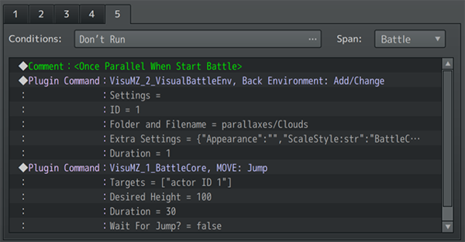
Troop Comment Tags 敌群 注释标签
<Once Parallel When Start Battle> | 使部队页面在战斗场景开始淡入时立即加载（而不是在淡入后）。 这比翻页快。页面条件被忽略。 这可以用于动作序列相机插件（Action Sequence Camera）、视觉战斗环境插件（Visual Battle Environment）和/或初始战斗姿势等，以提供近乎无缝的战斗过渡体验。 可以从选项菜单中选择不触发。 这将通过VisuStella MZ的Chain Battles等插件在一场接一场的战斗中触发。 当玩家角色朝着它们的home positions移动时，默认情况下大约需要30帧。你可以随意使用这些信息。 | 敌群（注释标签）

动作序列（插件顺序）
自定义动作序列的使用方法：
1、在【技能】或【物品】的备注栏里，加入 <Custom Action Sequence>
2、在【技能】或【物品】的效果栏里，指定调用的公共事件。
3、使用操作序列插件命令和/或事件命令创建公共事件，以使技能/物品执行您想要的操作。
Action Sequence - Action Sets | 动作序列-动作集
ACSET: Setup Action Set | 大多数动作的通用起点。
ACSET: All Targets Action Set | 影响所有目标，同时执行以下动作
ACSET: Each Target Action Set | 逐一遍历每个目标，执行以下动作
ACSET: Finish Action | 完成动作。大多数动作的通用结尾。
Action Sequences - Angle (Camera) | 动作序列-角度（相机）
ANGLE: Change Angle | 更改 相机角度。 | 需要VisuMZ_3_ActSeqCamera！
ANGLE: Reset Angle | 重置 相机角度。
ANGLE: Wait For Angle | 等待 角度更改完成，然后再执行下一个命令。
Action Sequences - Animations | 动作序列-动画
ANIM: Action Animation | 播放与 动作（action） 关联的动画
ANIM: Attack Animation | 动画：攻击动画。播放与用户 武器 相关的动画。
ANIM: Attack Animation 2+ | 动画：攻击动画 2+ 播放与用户 其他武器 关联的动画。 如果没有装备其他武器，则不播放。
ANIM: Balloon Animation | 在目标上播放气球动画。
ANIM: Balloon Icon (Single) | 在目标上播放气球图标（单个） | 需要VisuMZ_4_IconBalloons!
ANIM: Balloon Icon (Range) | 在目标上播放气球图标（范围） | 需要VisuMZ_4_IconBalloons!
ANIM: Balloon Icon (Specific) | 在目标上播放带有特定图标的气球动画。 | 需要VisuMZ_4_IconBalloons!
ANIM: Cast Animation | 动画：施法动画 播放与动作关联的 施法 动画
ANIM: Change Battle Portrait | 动画：更改战斗肖像 更改演员（如果是演员）的战斗肖像。 可以在战斗/动作序列之外使用。
ANIM: Change Battle Portrait (JS) | 动画：更改战斗肖像（JS） 通过JavaScript更改演员的战斗肖像。 可以在战斗/动作序列之外使用。
ANIM: Guard Animation | 动画：防御动画 播放与用户的防御动作相关联的动画（如果有）
ANIM: Item Animation | 动画：道具动画 播放与指定道具相关联的动画
ANIM: Play at Coordinate | 在屏幕的指定坐标点(x,y)，播放动画。 不需要将动画依附于精灵。
ANIM: Show Animation | 动画：显示动画 在单元上播放特定的动画。
ANIM: Show Animation JS | 动画：显示动画 在单元上播放特定的动画。 通过JS指定动画ID
ANIM: Skill Animation | 动画：技能动画 播放与指定技能相关联的动画
ANIM: Wait For Animation | 动画：等待动画 等待动画完成，再执行下一个动作。
Action Sequences - Battle Log | 动作序列-战斗记录
BTLOG: Add Text | 在 战斗日志 中添加新行文本。
BTLOG: Clear Battle Log | 清除 战斗日志 中的所有文本。
BTLOG: Display Action | 在战斗日志中播放当前动作。
BTLOG: Pop Base Line | Pop基准线 删除战斗日志的最后添加的基准线和所有文本，直至其先前的位置。
BTLOG: Push Base Line | Push基准线 向战斗日志当前所在的位置添加新的基线。
BTLOG: Refresh Battle Log | 刷新战斗日志。
BTLOG: UI Show/Hide | 显示或隐藏Battle UI（包括Battle Log）。
BTLOG: Wait For Battle Log | 使解释器等待战斗日志完成。
BTLOG: Wait For New Line | 使解释器等待战斗日志中的换行符。
Action Sequences - Camera | 动作顺序-摄像机
CAMERA: Clamp ON/OFF | 打开/关闭 战斗摄像机的夹具 | 需要VisuMZ_3_ActSeqCamera！
CAMERA: Focus Point | 摄像机：对焦点 将 战斗摄像机 聚焦在屏幕上的某个点上。
CAMERA: Focus Target(s) | 摄像机：聚焦目标 将 战斗摄像机 聚焦在某些Batter目标上。
CAMERA: Offset | 摄像机：对焦点 将 战斗摄像机 从聚焦目标偏移。
CAMERA: Reset | 摄像机：重置 重置战斗摄像机设置。
CAMERA: Wait For Camera | 等待摄像机更改完成，然后再执行下一个命令。
Action Sequences - Dragonbones | 动作序列-龙骨
DB: Dragonbones Animation | DB：龙骨动画 使单位播放Dragonbones运动动画。 | 需要VisuMZ_2_DragonbonesUnion！
DB: Dragonbones Time Scale | DB：龙骨时间比例 使单位更改其龙骨时间比例。
Action Sequences - Elements | 动作序列-元素
ELE: Add Elements | 添加元素 添加在计算伤害时要使用的元素。 | 需要VisuMZ_1_ElementStatusCore！
ELE: Clear Element Changes | 清除元素更改 清除通过动作序列进行的所有元素更改。
ELE: Force Elements | 强制元素 在计算伤害时仅强制使用特定元素。
ELE: Null Element | 空元素 强制在计算伤害时不使用任何元素。
Action Sequences - Grid | 动作序列-网格
GRID: Action Animation at Node | 在目标节点 播放动作动画。 | 需要VisuMZ_2_BattleGridSystem!
GRID: Add Passive State(s) to Node | 向目标节点 添加被动状态
GRID: Add Trigger to Node | 将触发器添加到节点。 -目标节点不能有战斗者。 -每个节点只能包含一个触发器！ -否则，新放置的触发器将覆盖旧触发器。
GRID: Add Trigger to Node JS | 将JS触发器添加到节点JS。 -目标节点不能有战斗者。 -每个节点只能包含一个触发器！ -否则，新放置的触发器将覆盖旧触发器。
GRID: Animation ID at Node | 在目标节点 播放特定的动画ID。
GRID: Animation JS at Node | 在目标节点 播放特定的动画JS。
GRID: Animation Type at Node | 在目标节点上播放特定的动画类型。
GRID: Move Target(s) In Direction | 将目标沿特定方向，移动到其他节点 这将绕过用于 <rule Move User Node direction: x> 和 <rule Move Target Node direction: x> 注释标签的“once per action”条件，因为这不是注释标签效果。
GRID: Pull To Target Node | 将战斗者拉到目标节点
GRID: Push From Target Node | 将战斗者从目标节点推离
GRID: Remove All Passive States from Node | 从节点移除所有被动状态效果。
GRID: Remove Passive State(s) from Node | 删除目标节点上的被动状态
GRID: Remove Trigger from Node | 移除目标节点的触发器。
Action Sequences - Horror Effects | 动作序列-恐怖效果 |  |  | 需要VisuMZ_2_HorrorEffects！
HORROR: Clear All Filters | 清除 目标战斗者 的所有恐怖效果滤镜。
HORROR: Glitch Create | 在 目标战斗者 上创建 干扰 效果。
HORROR: Glitch Remove | 清除 目标战斗者 的干扰效果。
HORROR: Noise Create | 在目标战斗者 上创建 噪音效果。
HORROR: Noise Remove | 消除 目标战斗者 的噪音效果。
HORROR: TV Create | 在 目标战斗者 上创建 电视效果。
HORROR: TV Remove | 移除目标战斗者的电视效果。
Action Sequences - Impact | 动作序列 - 冲击 |  |  | 需要VisuMZ_3_ActSeqImpact！
IMPACT: Bizarro Inversion | Bizarro反转 交换战场上的蓝色和红色 | 需要VisuMZ_3_ActSeqImpact！
IMPACT: Color Break | 色彩中断 暴击时：屏幕上的颜色会分解为随机方向的红色，绿色和蓝色，然后像色差一样重新组合在一起。当发出强大的打击时，这会产生重量感。
Impact: Desaturation | 趋饱和 淡化战场上的所有颜色（黑白）
IMPACT: Motion Blur Screen | 运动模糊 - 屏幕 （躲避时）在屏幕上创建运动模糊效果。
IMPACT: Motion Blur Target(s) | 运动模糊 - 目标 在选定目标上创建运动模糊效果。
IMPACT: Motion Trail Create | 运动轨迹 -创建
IMPACT: Motion Trail Remove | 运动轨迹 -移除
IMPACT: Negative Inversion | 负反转 反转战场上所有颜色
IMPACT: Oversaturation | 过饱和 使战场上的颜色过饱和
IMPACT: Shockwave at Point | 在坐标点（x，y）上创建冲击波（防御时，受到攻击的那种）
IMPACT: Shockwave from Each Target(s) | 在每个目标的位置，产生冲击波。
IMPACT: Shockwave from Target(s) Center | 在目标中心产生冲击波。
IMPACT: Time Scale | 时间尺度 - 加快或放慢时间
IMPACT: Time Stop | 时间停止 - 在设定的毫秒数内停止时间。
IMPACT: Zoom Blur at Point | 在坐标点（x，y）上创建 缩放模糊。
IMPACT: Zoom Blur at Target(s) Center | 在目标中心创建 缩放模糊。
Action Sequences - Inject | 动作序列 - 注入
INJECT: Animation Begin | 注入：动画开始 播放整个spritesheet动画，直到完成。 在此期间Battter的原始精灵将不可见。 | 需要VisuMZ_3_ActSeqImpact！
INJECT: Animation End | 注入：动画停止
INJECT: Animation Pause/Resume | 注入：暂停/恢复
INJECT: Wait For Injected Animation | 注入：等待注入动画 在执行下一个命令前，等待注入的动画完成。
Action Sequences - Mechanics | 动作序列 - 机制
MECH: Action Effect | 使单位从行动中受到 伤害/治疗，并产生变化（Buff和状态等）
MECH: Active Chain Input Disable | 主动链输入禁用。此时禁用主动链技能的输入。 | 需要VisuMZ_3_ActiveChainSkills!
MECH: Add Buff/Debuff | 向目标 添加 Buff/Debuff
MECH: Add State | 向目标添加状态（State）。
MECH: Analyze Weakness | 分析弱点。显示目标的元素弱点。 | 需要 VisuMZ_3_WeaknessDisplay!
MECH: Armor Penetration | 护甲穿透/护甲减少。 增加一层额外的护甲穿透（penetration）/降低（reduction）
MECH: ATB Gauge | ATB条 | 需要 VisuMZ_2_BattleSystemATB!
MECH: Boost Points Change | 更改 BP 点数。 | 需要 VisuMZ_3_BoostAction!
MECH: Boost Store Data | 存储 此动作中 使用的 BP 点数。
MECH: Break Shield Change | 如果目标没有破防昏迷，则 改变 其护盾值。 | 需要 VisuMZ_4_BreakShields!
MECH: Break Shield Reset | 如果目标没有破防昏迷，则 重置 其护盾值。
MECH: BTB Brave Points | 更改 BTB 勇气点数。 | 需要 VisuMZ_2_BattleSystemBTB!
MECH: Collapse | 如果目标已死亡，则使目标执行其折叠动画。
MECH: CTB Order | 改变 CTB顺序。 | 需要 VisuMZ_2_BattleSystemCTB!
MECH: CTB Speed | 改变 CTB速度。 | 需要 VisuMZ_2_BattleSystemCTB!
MECH: Custom Damage Formula | 将当前动作的伤害公式，更改为 自定义伤害公式。
MECH: Damage Popup | 伤害 Popup：使单位显示当前已接收或修复的伤害。
MECH: Dead Label Jump | 如果活跃的战斗者死亡，则跳到公共事件中的指定标签（Label）。
MECH: Emulate Attack Effect | 模拟攻击效果。 | 从本质上讲，您可以执行另一个操作的机制，而无需使用另一个动作或支付该动作的成本。
MECH: Emulate Guard Effect | 模拟防御效果。
MECH: Emulate Item Effect | 模拟道具效果。
MECH: Emulate Skill Cost | 模拟技能消耗。 包括技能CD和有限技能使用
MECH: Emulate Skill Effect | 模拟技能效果。
MECH: Enemy Escape | 使敌方单位逃跑。
MECH: ETB Energy Count | 改变队伍的可用能量计数。 | 需要 VisuMZ_2_BattleSystemETB! | 缺插件
MECH: FTB Action Count | 改变队伍的可用行动计数。 | 需要 VisuMZ_2_BattleSystemFTB!
MECH: HP, MP, TP | 更改单位的HP、MP和TP值。（可做指定量的伤害、治疗）
MECH: Immortal | 不朽（不死性）。 如果不死性被移除。则单位死亡将折叠该单位。
MECH: Multipliers | 更改当前操作的系数。 Critical Hit%： 暴击率 Critical Damage： 暴击伤害 Damage/Healing： 伤害量/治疗量 Hit Rate： 命中率
MECH: Once Parallel | 播放一次与战斗事件并行的公共事件，完成后不会重复。
MECH: OTB Order | 更改OTB回合顺序。最好与单个目标一起使用。 | 需要 VisuMZ_2_BattleSystemOTB!
MECH: PTB Alter Cost | PTB更改成本。更改操作的成本设置。 | 需要 VisuMZ_2_BattleSystemPTB! | 缺插件
MECH: PTB Conversion | PTB转换。将完整动作转换为半动作。 | 需要 VisuMZ_2_BattleSystemPTB! | 缺插件
MECH: PTB Full/Half Action(s) | PTB全动作、半动作。更改队伍可用的全动作/半动作 | 需要 VisuMZ_2_BattleSystemPTB! | 缺插件
MECH: Remove Buff/Debuff | 移除 Buff、Debuff
MECH: Remove State | 移除 状态State
MECH: State Turns Change By | 更改State回合数 | 需要 VisuMZ_1_SkillsStatesCore!
MECH: State Turns Change To | 设置State回合数 | 需要 VisuMZ_1_SkillsStatesCore!
MECH: STB Exploit Effect | 利用STB 剥削机制？不太懂，懒得翻译了 | 需要 VisuMZ_2_BattleSystemSTB!
MECH: STB Extra Action | STB额外动作。当前活跃的战斗者添加一个额外动作。 | 需要 VisuMZ_2_BattleSystemSTB!
MECH: STB Remove Excess Actions | STB移除多余动作。 | 需要 VisuMZ_2_BattleSystemSTB!
MECH: Swap Weapon | 切换武器。 | 需要 VisuMZ_2_WeaponSwapSystem!
MECH: Text Popup | 在单位上，弹出文本。（比如：嘲讽/挑衅：“孙子！”）
MECH: Variable Popup | 在单位上，使用存储在变量中的数据，弹出文本。
MECH: Wait For Effect | 等待效果完成后，再执行下一个命令。
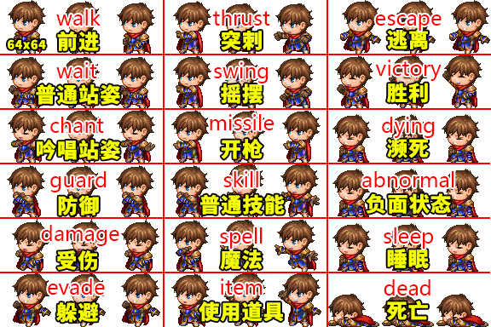
Action Sequences - Motion | 动作序列 - 动作 （控制SV精灵 的动作）
MOTION: Clear Freeze Frame | 清除 单位的 冻结帧。 | 仅适用于精灵集，不适用于龙骨
MOTION: Freeze Motion Frame | 在选定的动作处，立即 强制 冻结帧。 | 仅适用于精灵集，不适用于龙骨
MOTION: Motion Type | 使单位 强制 播放指定的动作。（强制执行指定动作）
MOTION: Perform Action | 执行动作：使单位根据当前动作播放正确的动作。
MOTION: Refresh Motion | 刷新运动。 取消单位的任何一套动作，并使他们做在此时做自然的动作。
MOTION: Wait By Motion Frame | 等待一定的运动帧。 1运动帧 = Plugin Parameters => Actors => Motion Speed
Action Sequences - Movement | 动作序列 - 运动（移动）
MOVE: Battle Step | 战斗步。使单位向前移动，越过原位置，准备行动。
MOVE: Change Home By Distance | 将单位的初始位置，更改为与当前初始位置的距离。 | Sideview-only!
MOVE: Change Home To JS Coordinates | 将单位的初始位置，更改为指定的JS坐标。 | Sideview-only! Uses JavaScript!
MOVE: Change Home To Point | 将单位的初始位置，更改为屏幕上的目标点。 | Sideview-only!
MOVE: Change Home To Target(s) | 将单位移动到战场上的另一个单位。 | Sideview-only!
MOVE: Face Direction | 使单位 面向方向。 | Sideview-only!
MOVE: Face JS Coordinates | 使单位 面向JS坐标。 | Sideview-only! Uses JavaScript!
MOVE: Face Point | 使单位 面向某点。 | Sideview-only!
MOVE: Face Target(s) | 使单位 面向目标。 | Sideview-only!
MOVE: Float | 使单位 浮空。 | Sideview-only!
MOVE: Home Reset | 使单位 移动回其原始位置，并朝向其原始方向。
MOVE: Jump | 使单位 跳跃到空中。 | Sideview-only!
MOVE: Move Distance | 使单位 移动一段距离。 | Sideview-only!
MOVE: Move To JS Coordinates | 使单位 移动到指定的JS坐标。 | Sideview-only! Uses JavaScript!
MOVE: Move To Point | 使单位 移动到屏幕上的指定点 | Sideview-only!
MOVE: Move To Target(s) | 使单位 移动到战场上的其他单位 | Sideview-only!
MOVE: Opacity | 使单位 更改不透明度 | Sideview-only!
MOVE: Scale/Grow/Shrink | 使单位 缩放、增长 或 缩小 （比如葫芦娃老大那种变大个儿） | Sideview-only!
MOVE: Skew/Distort | 使单位 倾斜/扭曲 | Sideview-only!
MOVE: Spin/Rotate | 使单位 旋转 | Sideview-only!
MOVE: Wait For Float | 等待浮空结束
MOVE: Wait For Jump | 等待跳跃结束
MOVE: Wait For Movement | 等待移动结束
MOVE: Wait For Opacity | 等待 透明度 结束
MOVE: Wait For Scale | 等待 缩放 结束
MOVE: Wait For Skew | 等待 倾斜 结束 | 这个是单位倾斜，底下那个 SKEW: Change Skew 是镜头倾斜
MOVE: Wait For Spin | 等待 旋转 结束
Action Sequences - Projectiles | 动作序列 - 投射物（弹道）
PROJECTILE: Animation | 投射物：动画。创建一个动画投射物，并向目标开火。 | 需要 VisuMZ_3_ActSeqProjectiles！
PROJECTILE: Icon | 投射物：图标 | 需要 VisuMZ_3_ActSeqProjectiles！
PROJECTILE: Picture | 投射物：图片 | 需要 VisuMZ_3_ActSeqProjectiles！
Action Sequences - Skew (Camera) | 动作序列 - 倾斜（摄像机）
SKEW: Change Skew | 更改 摄像机倾斜。 | 需要 VisuMZ_3_ActSeqCamera!
SKEW: Reset Skew | 重置 摄像机倾斜。 | 需要 VisuMZ_3_ActSeqCamera!
SKEW: Wait For Skew | 等待 倾斜完成，再执行下一个动作。 | 需要 VisuMZ_3_ActSeqCamera!
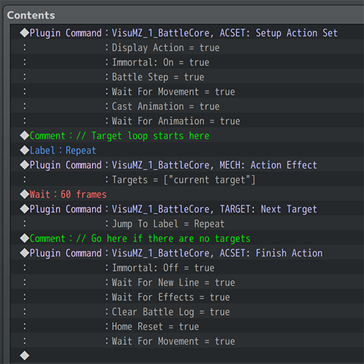
Action Sequences - Target | 动作序列 - 目标 | 适用于手动目标，详见右图 →→→→→
TARGET: Current Index | 当前索引 将当前索引设置为此值。（手动设定索引值，选择哪一个目标） 然后决定跳转到标签(可选)
TARGET: Next Target | 下一个目标 将索引向前移动1（+1），选择新的当前目标。 然后决定跳转到标签(可选)
TARGET: Previous Target | 上一个目标 将索引向后移动1（-1），选择新的当前目标。 然后决定跳转到标签(可选)
TARGET: Random Target | 随机目标 随机设置索引以确定新的 当前目标。 然后决定跳转到标签(可选)
Action Sequences - Weapon | 动作序列 - 武器
WEAPON: Clear Weapon Slot | 清除 活动的（active）武器插槽（使其他有效） 只对 Actors 有效。
WEAPON: Next Weapon Slot | 下一个武器槽。 转到下一个活动武器插槽（使其他无效）。 如果下一个武器插槽没有武器，不要进行标签跳转。
WEAPON: Set Weapon Slot | 设置 武器槽。 设置 活动的（active）武器插槽。 只对 Actors 有效。

Action Sequences - Zoom (Camera) | 动作序列-变焦（相机）
ZOOM: Change Scale | 更改 镜头缩放（变焦）比例
ZOOM: Reset Zoom | 重置 镜头缩放
ZOOM: Wait For Zoom | 等待 镜头缩放完成，再执行下一个动作

一些配图
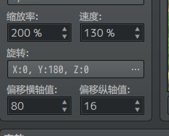
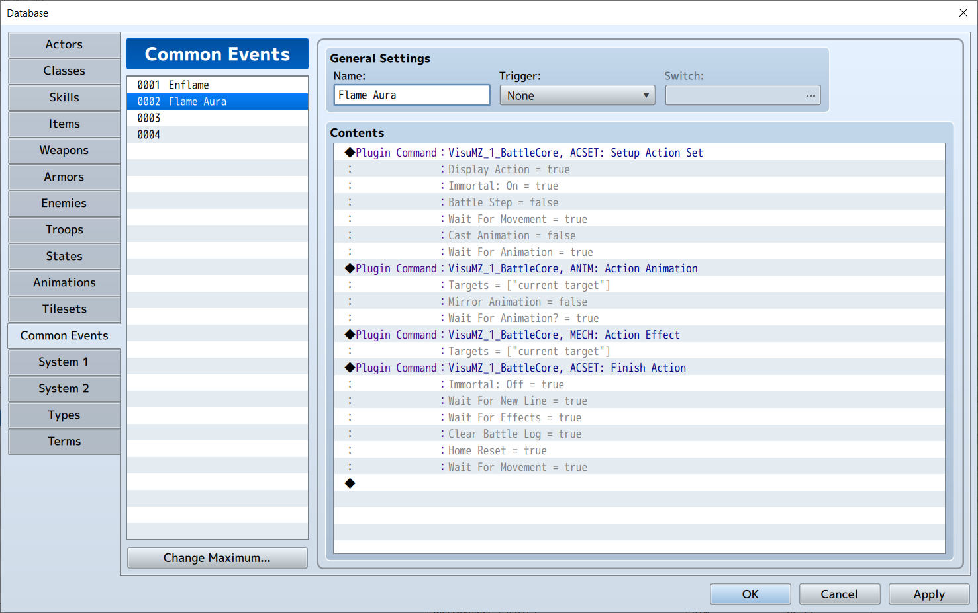
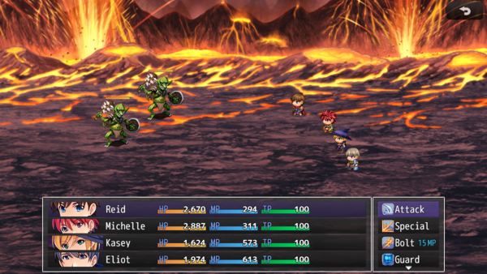
战斗布局样式风格
List

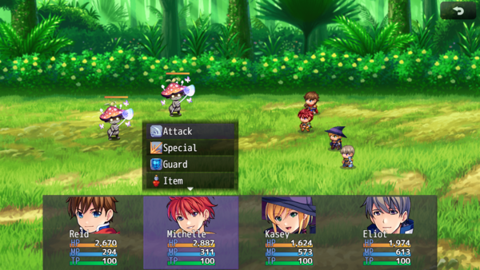
XP

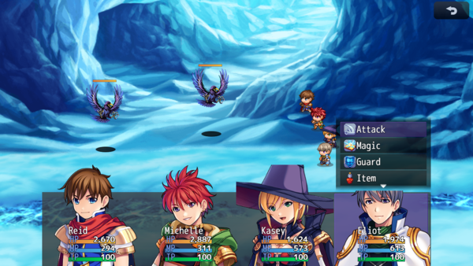
Portrait

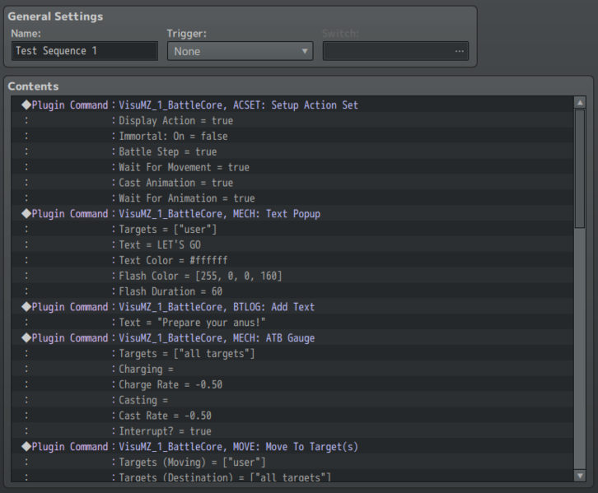

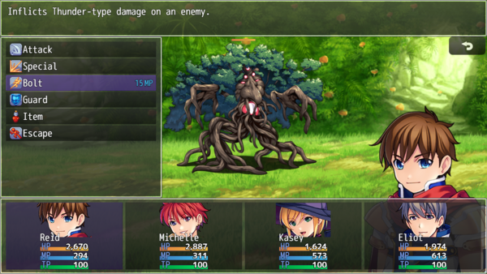
Border

